充值
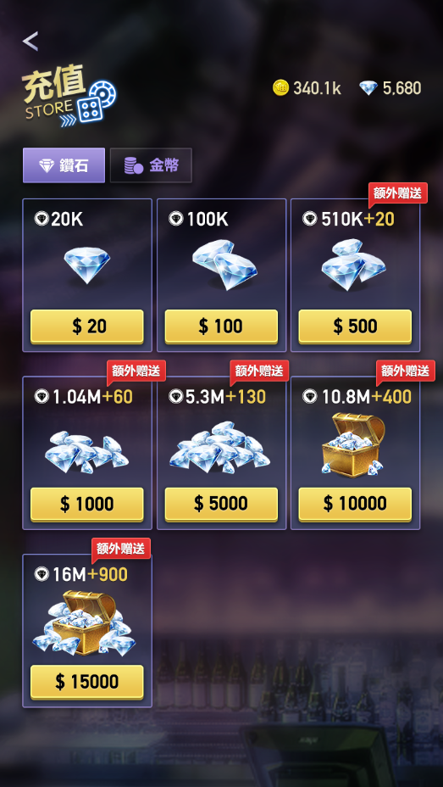

1

1.帮助，点击后弹出与充值有关的提示（预留，弹窗先不做）

2.预留Vip图标与等级、经验条显示（具体做Vip系统时，完善）

2
100/1000
3.钻石充值档位读RechargeConfig【充值配置】表
■ 每个档位都额外增加【首充翻倍】
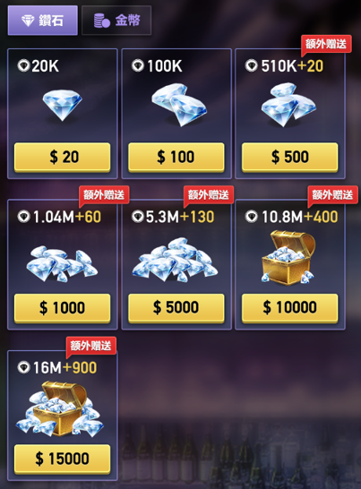

4
4.日常充值，额外赠送，具体见RechargeConfig【充值配置】表

3
+20K(首充翻倍)

商城
1.增加打折标签，在除金币商城外，其他的商城内使用

100/1000

1
打折

+20K(首充翻倍)

